단체접수
2022 아동안그림공모전 단체 작품 접수

※ 아래 내용 작성 후 사진(압축파일)과 함께 childsafetygreem@naver.com 으로 보내주세요.
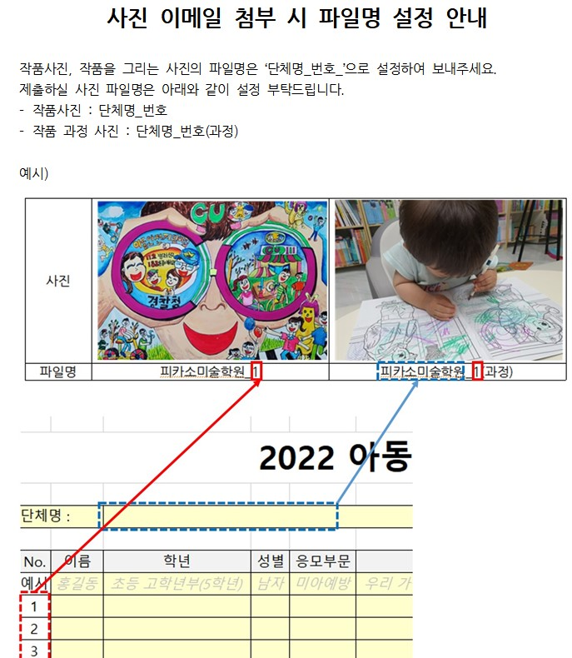
단체 정보 |  |  | 내용(입력해주세요) |  |  |  | 비고(예시)
단체명 |  |  |  |  |  |  | 피카소미술
단체 유형 |  |  |  |  |  |  | 미술학원
주 소 |  |  |  |  |  |  | 서울시 강남구 테헤란로405
대표자 성명 |  |  |  |  |  |  | 홍길동
대표자 연락처 |  |  |  |  |  |  | 010-2345-6789

No. | 이름 | 학년 | 성별 | 응모부문 | 보호자 연락처 | 작품명 | 작품설명 | 미아예방
예시 | 홍길동 | 초등 고학년부(5학년) | 남자 | 미아예방 | 010-1234-5678 | 우리 가족 행복 지킴이 | 엄마아빠가 사라져서 혼자 울면서 걸어가다가 아동안전지킴이집이 보여서 가는 모습 | 학대예방
1 |  |  |  |  |  |  |  | 유치부(5세 이하)
2 |  |  |  |  |  |  |  | 유치부(6세)
3 |  |  |  |  |  |  |  | 유치부(7세)
4 |  |  |  |  |  |  |  | 초등 저학년부(1학년)
5 |  |  |  |  |  |  |  | 초등 저학년부(2학년)
6 |  |  |  |  |  |  |  | 초등 저학년부(3학년)
7 |  |  |  |  |  |  |  | 초등 고학년부(4학년)
8 |  |  |  |  |  |  |  | 초등 고학년부(5학년)
9 |  |  |  |  |  |  |  | 초등 고학년부(6학년)
10 |  |  |  |  |  |  |  | 남자
11 |  |  |  |  |  |  |  | 여자
12
13
14
15
16
17
18
19
20
21
22
23
24
25
26
27
28
29
30
31
32
33
34
35
36
37
38
39
40
41
42
43
44
45
46
47
48
49
50
51
52
53
54
55
56
57
58
59
60
61
62
63
64
65
66
67
68
69
70
71
72
73
74
75
76
77
78
79
80
81
82
83
84
85
86
87
88
89
90
91
92
93
94
95
96
97
98
99
100
101
102
103
104
105
106
107
108
109
110
111
112
113
114
115
116
117
118
119
120
121
122
123
124
125
126
127
128
129
130
131
132
133
134
135
136
137
138
139
140
141
142
143
144
145
146
147
148
149
150
151
152
153
154
155
156
157
158
159
160
161
162
163
164
165
166
167
168
169
170
171
172
173
174
175
176
177
178
179
180
181
182
183
184
185
186
187
188
189
190
191
192
193
194
195
196
197
198
199
200

